Hoja 1
CP-XX | HU o funcionalidad a probar | Descripción de la prueba | Datos de entrada | Pasos realizados | Resultado esperado | Resultado obtenido | Capturas
CP-01 | Registro de usuario | Comprobación de registro de usuarios, se va a probar a crear un usuario con un nombre que ya esté registrado | username:admin | entrar al formulario de registro y rellenarlo con un nombre de usuario que esté siendo utilizado como user o admin | Muestra un error por pantalla y nos dice que ya hay un usuario con ese nombre y por tanto no podemos crearlo | Nos muestra el error esperado y no crea al usuario

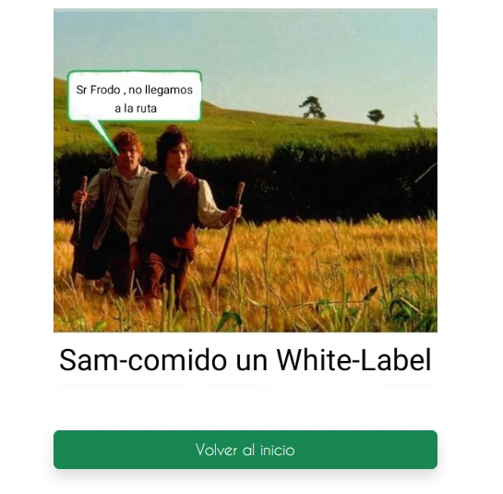

CP-02 | Acceso al menú de admin | Se trata de entrar en el menú de administrador desde un usuario normal | username: user, password: 1234 y la ruta del menú admin = "http://localhost:9000/admin/" | Loguearse como usuario normal, e introducir la direccion anteriormente nombrada en la barra de busqueda superior | White-label personalizado por que la seguridad detiene el acceso | White-label personalizado de falta de permisos

CP-03 | HU-08 Borrado de servicios | Se trata de borrar un servicio que esté presente en una venta | username: admin // password: admin | Loguearse como usuario admin, dirigirse al menu admin, entrar en el apartado de servicios y tratar de borrar: "Mechas Californianas" que se encuentran presentes en una venta | Error en pantalla detallando que dicho servicio no se puede borrar pues está presente en una venta y no se borre | Se muestra el error esperado y no se borra

CP-04 | Borrar usuarios con citas o reclamaciones asociadas | Se trata de borrar un cliente que tiene una cita o una reclamación asociada | username: admin // password: admin | Loguearse como usuario admin, dirigirse al menu admin, entrar en el apartado de gestión de usuarios e intentar borrar al user: rayheredia que tiene citas asociadas. | Error en pantalla que relata que no se puede borrar un cliente que tenga citas asociadas | Se muestra el error esperado y no se borra

CP-05 | Borrar una cita creada por un cliente | Se trata de borrar una cita con un cliente que no se encuentre en el import.sql sino con uno creado mediante el formulario | username: user2 // password: 1234 | Crear un usuario nuevo con las credenciales deseadas, agregar productos al carrito , pagar la compra y tratar de borrarla desde el listado de citas del usuario | Que se muestre un formulario de confirmación y se borre | No se borra y muestra un error detectando como si no hubiese sido el creador de la venta

 |  | Intentamos solventarlo
 |  | Nombre de la issue creada para solventar el error : HU-X Solución del error de borrar citas de un cliente creado mediante el formulario

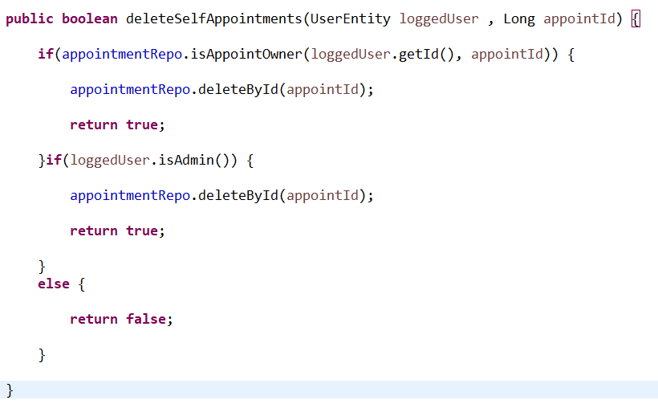
 | Éste es el método antiguo, que permitía borrar citas cerradas o abiertas pero sólamente de usuarios que estuviesen en el import.sql por algo que desconozco, comprobé con la depuración y literalmente se veía como hacía la comprobación de dos valores iguales y devolvía un falso, única y exclusivamente cuando el usuario había sido creado por el formulario, checkeando la base datos, los campos relacionados están completamente en orden, así que sin encontrar otra solución he decidido reescribir el método pero esta vez haciendo la comprobación por medio de una consulta JPQL, aquí dejo el nuevo método y la consulta que lanza está a su derecha.

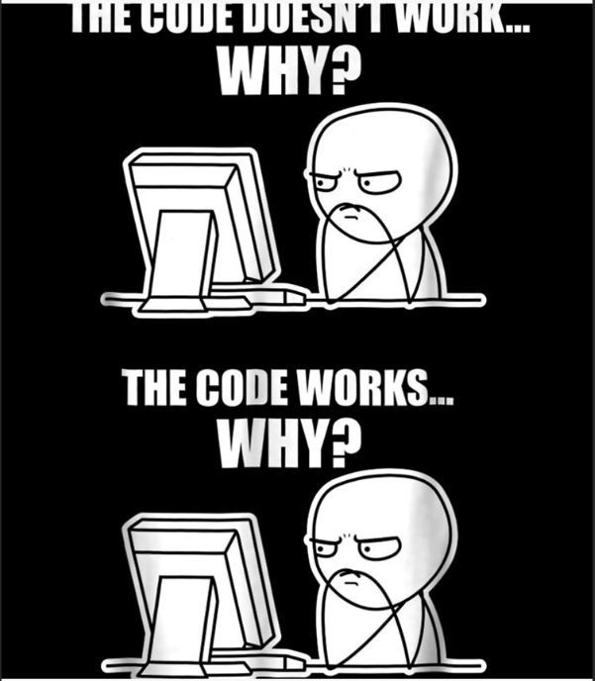

 |  |  |  |  |  |  | Solución:
CP-05.2 | Se repite la prueba 05 referida a: borrar una cita creada por un cliente , cambiando el procesamiento del borrado. | Se trata de borrar una cita con un cliente que no se encuentre en el import.sql sino con uno creado mediante el formulario | username: user2 // password: 1234 | Crear un usuario nuevo con las credenciales deseadas, agregar productos al carrito , pagar la compra y tratar de borrarla desde el listado de citas del usuario | Que se muestre un formulario de confirmacion y se borre | Se borra la cita sin mayor problema despues de confirmar. | Luego de comprobar que funciona, concluyo haciendo una PR con relación a la rama usada para corregir el error, compruebo, mergeo y vuelvo a probar en la main luego de haber hecho pull, este pequeño meme refleja como me siento.

CP-06 | Borrar una reclamación creada por un cliente | Se trata de borrar una reclamación con un cliente que no se encuentre en el import.sql sino con uno creado mediante el formulario | username: user2 // password: 1234 | Crear un usuario nuevo con las credenciales deseadas, rellenar el formulario de reclamaciones , enviarlo y tratar de borrarlo desde el menú de usuario en el apartado de "Mis reclamaciones" | Que se muestre un formulario de confirmacion y se borre | No se borra y además no muestra ningún mensaje de aviso.

 |  | Intentemos solventarlo de la misma forma que la anterior
 |  | Issue en la que se deduce la rama para solventar el error: HU-Y Error de borrar una reclamación con un usuario creado mediante el formulario

 |  | partimos de el siguiente método

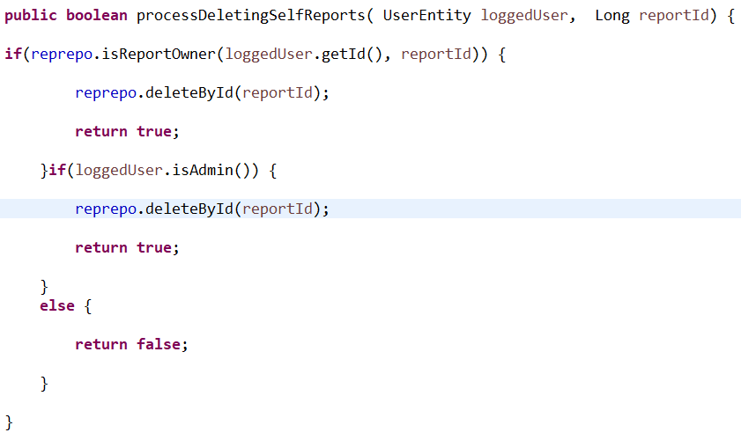

 |  | Aquí la solución, misma metodología que con el error anterior

 |  |  |  |  |  |  | Solución
CP-06.2 | Borrar una reclamación creada por un cliente | Se trata de borrar una reclamación con un cliente que no se encuentre en el import.sql sino con uno creado mediante el formulario | username: user2 // password: 1234 | Crear un usuario nuevo con las credenciales deseadas, rellenar el formulario de reclamaciones , enviarlo y tratar de borrarlo desde el menú de usuario en el apartado de "Mis reclamaciones" | Que se muestre un formulario de confirmacion y se borre | Solventado, se borra sin problemas. | Exactamente el mismo comportamiento que antes, con uno creado por medio del import, sin problema , con uno creado mediante formulario, no funcionaba, checkeo debugueando y en bbdd y está todo en orden, la vida del programador

